Ej maximizacion
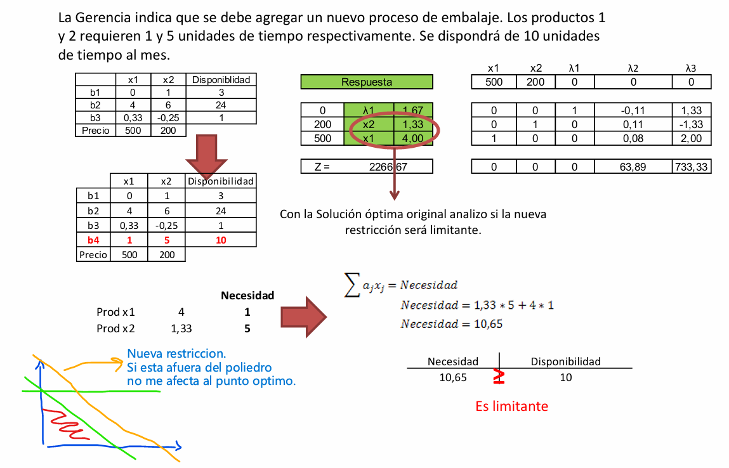
Resolver el siguiente ejercicio analiticamente de maximizacion:

Variables duras = lo que queremos decidir (producción, inversión, transporte).
 | En el primal serán las de la base pero luego pasarán a ser las slack en el el dual
Variables slack = lo que sobra de un recurso; son auxiliares para resolver el problema.
 | En el primal serán las de la tabla pero luego pasarán a ser las duras en el dual

